상품제안서
[칼라인쇄] 첼로 머그컵(6색) | 상품코드: S12234

 |  |  |  |  |  |  | 02-713-8555 | www.synergygift.co.kr
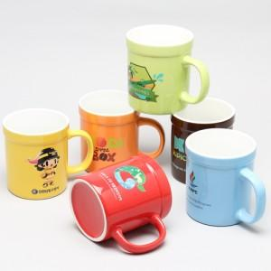

【상세/제작정보】

【인쇄/포장옵션】 | 풀칼라 / 1p기본케이스

【공급단가】 | 수량 | 100~ | 300~ | 500~ | 1,000~ | 3,000~
*VAT별도 | 단가 | 4,460원 | 4,300원 | 4,130원 | 3,970원 | 3,870원

【상품 URL】 | https://www.synergygift.co.kr:443/src/goods_detail.php?gdno=13633

